プログラム配置図Ａ３版
２０１８年ボーイスカウト浜松地区大会 | プログラム配置図

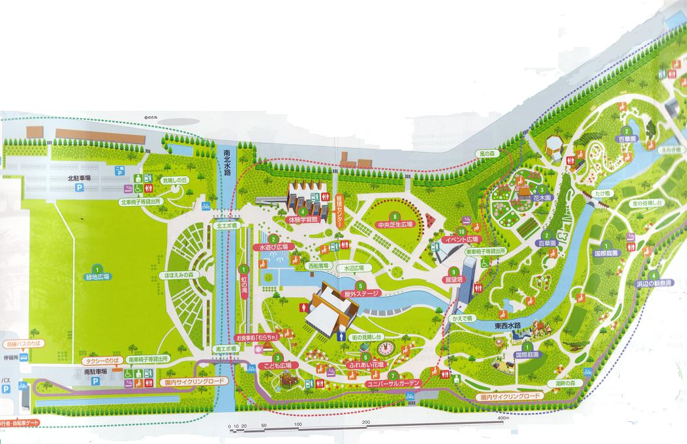

スタッフ専用出入口ゲート（インターホンにてイベント名を説明する）

スタッフ専用出入り口

会場

会場 浜名湖ガーデンパーク

記念品作り(浜12)
２０１８年ボーイスカウト浜松地区大会 プログラム計画書
期日 |  | 2018年（平成30年）11月11日（日） |  |  | 担当 | ＣＳ部門
プログラム名称 |  | 記念品作り
参加要項 | 受付時間 | 11：00より随時
 | 受付場所 | 屋外ステージ
 | 参加対象 | 幼・保育園児、小・中学生
 | 参加条件 | 糊が扱える事
 | 所要時間概算 | 11：00から13：30までの2時間30分(途中１時間の昼食休憩を含む) 1グループ15分見当でボンド硬化中の置き台が必要
 | 持ち物 | 参加者は無し
 | その他

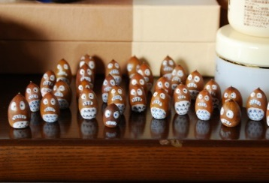
活動概要 | どんぐりにペイントしベースの木の板に
 | 飾り付ける。
 | ベースには団名、氏名、日にちを入れ
 | 記念品とする
プログラム担当者 | 役目 | 氏名 | 団体役務 | 携帯電話 |  | 備考
 | 責任者 | 竹内宏之 | カブ隊長 | 090-3936-5753
 | 安全担当 | 山田智徳 | カブ副長 | 090-1418-2191

費用概算 | 適用 |  |  | 金額 | 備考
 | 木工用ボンド20個 |  |  | 2,000
 | 石ころアートペン 4セット |  |  | 5,000

 | 合計 |  |  | 7,000
安全対策 | 危険・問題点等 |  | 対策・対応等
 | 勝手な行動、ふざける、転ぶ |  | 組でまとまり、リーダー、保護者の監視

備考 | その他添付書類
 | 備品：作業時に木工用ボンドで汚れないようブルーシートを敷く
 | 乾燥用のスペースを配置する
 | 説明用資料を作成する どんぐり 木のベース

